Old
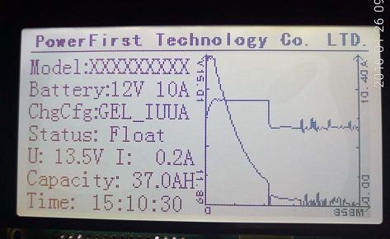

New
PowerFirst Technology Co. LTD.

Model：xxxxx Battery Type：12V 10A

Charge Config：xxxxx Last Status：Float

15V
12A

14V
9A

13V
6A

12V
3A

11V
0A

